Leakage
Battery leakage current review data
 | Power Off 상태에서 Battery leakage current 검토
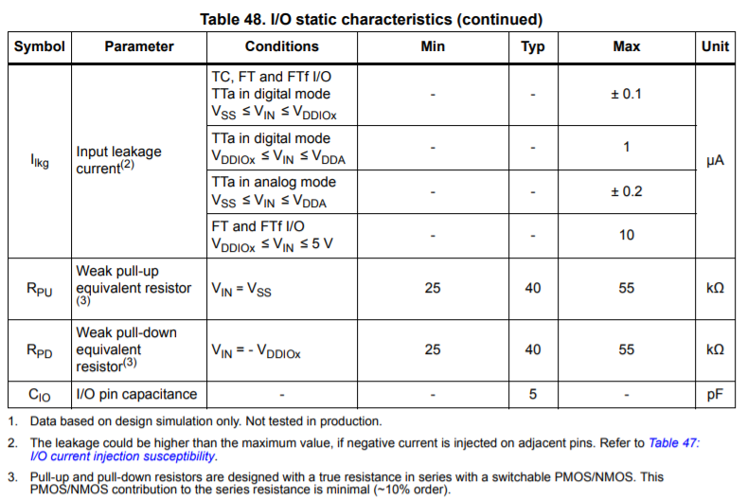
 | 1) V1.0 Origin Status
 |  | CPU ADC(VBAT_AD) Path에서 대부분의 leakage 발생
 |  | Measurement Data
 |  | Vbat | 4.2 | 4.2 | 4.2 | 4.2 | V
 |  | Q1 | OK | NC | NC | OK
 |  | R7 | 33 | 33 | 33 | 68 | KΩ
 |  | R8 | 100 | 100 | 100 | 200 | KΩ
 |  | Q17 | OK | OK | NC | OK
 |  | I_Leakage | 56.2 | 55.6 | 0 | 55.2 | uA

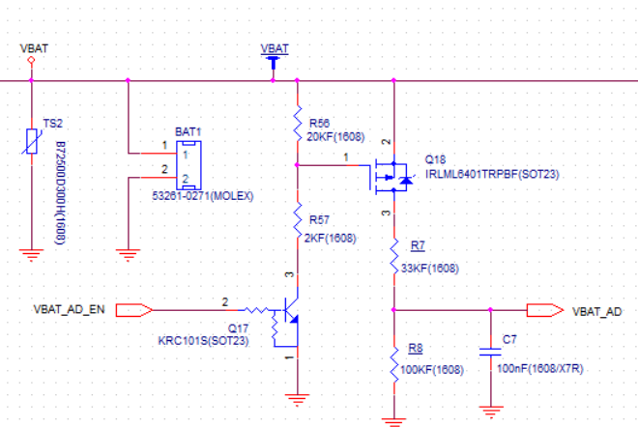
 | 2) Q18(FET) 회로 추가
 |  | Measurement Data
 |  |  | I_Leakage[uA]
 |  | Vbat | #01 |  | #03
 |  | 4.2 | 0.176 |  | 0.193
 |  | 3.7 | 0.175 |  | 0.131
 |  | 3.4 | 0.129 |  | 0.150

 |  |  |  |  |  |  | #01
 |  |  |  |  |  |  | 4.23 | 4.23 | 4.23 |  | Origin
 |  |  |  |  |  |  | OK | OK | OK | Vbat | 4.2 | 4.2 | V
 |  |  |  |  |  |  | 33 | NC | 33 | R7 | 33 | 33 | KΩ
 |  |  |  |  |  |  | 100 | 100 | 100 | R8 | 100 | 100 | KΩ
 |  |  |  |  |  |  | OK | OK | New | R_PD | 40 | 67.7 | KΩ
 |  |  |  |  |  |  | 55 | 0.2 | 0.3 | VBAT_AD | 2.30 | 2.82 | V
 |  |  |  |  |  |  |  |  | 3.03 | I_Leakage | 57.53 | 41.71 | uA

 |  | off | On | On | On |  |  |  |  | Vbat | 4.2
 |  | meas | cal | meas | cal |  |  |  |  | VBAT_AD | 0.5
 | R7 | 33 | 33 | 33 | 68 |  |  |  |  | I_Leakage | 0.112
 | R8 | 100 | 100 | 100 | 200
 | Vbat | 4.3 | 4.3 | 4.3 | 4.3
 | VBAT_AD | 0.497 | 3.2 | 3.04 | 3.2

